28-03-22
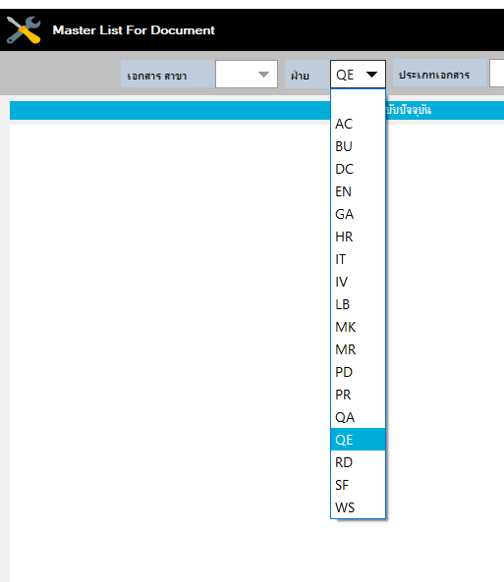
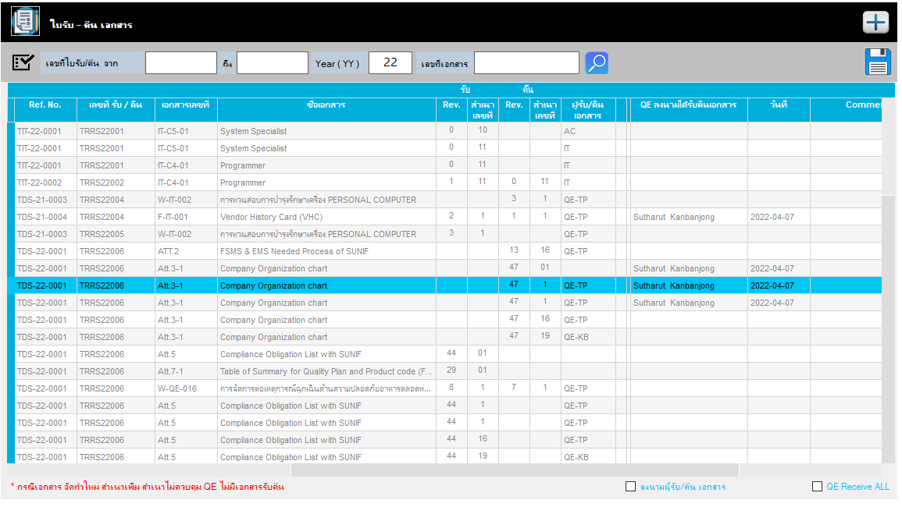
แก้ QE เป็น SD ค่ะ : จัดการแล้ว
แก้ไขชื่อฝ่าย QE เป็น SD ยังไม่หมดค่ะ
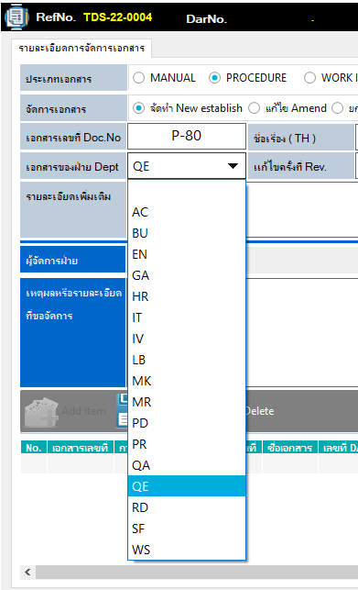
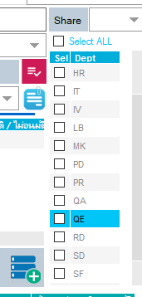
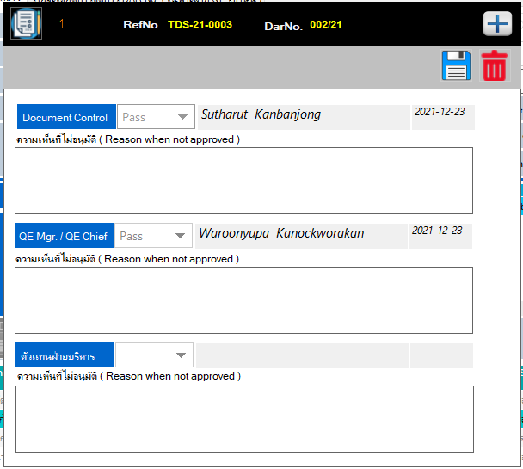
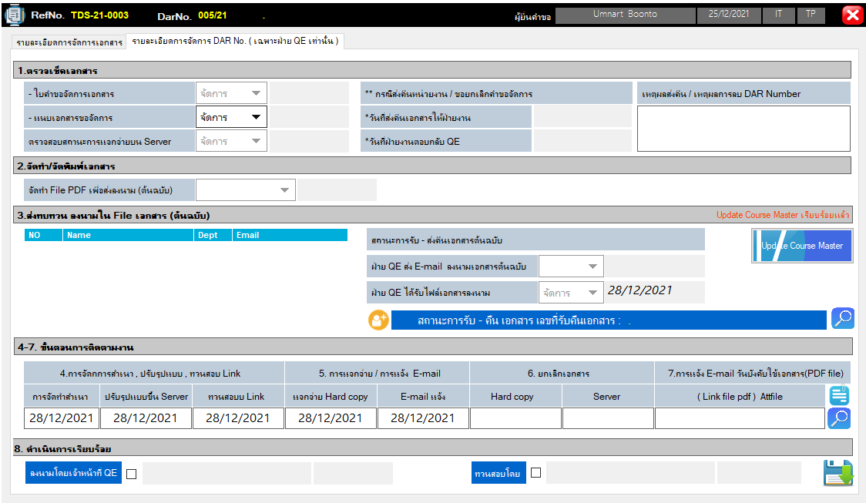
แก้ QE เป็น SD ค่ะ : จัดการแล้ว
แก้ QE เป็น SD ค่ะ : จัดการแล้ว

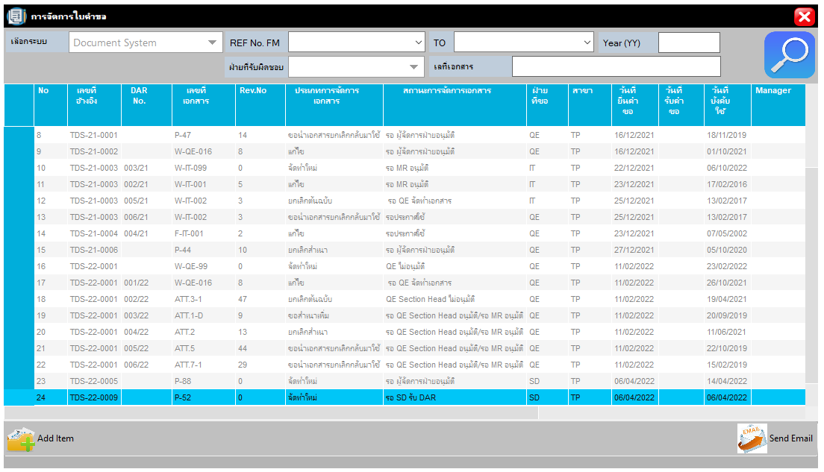
ขอเพิ่ม ปุ่มตัว sort หาข้อมูล ด้วยค่ะ
จัดการแล้ว
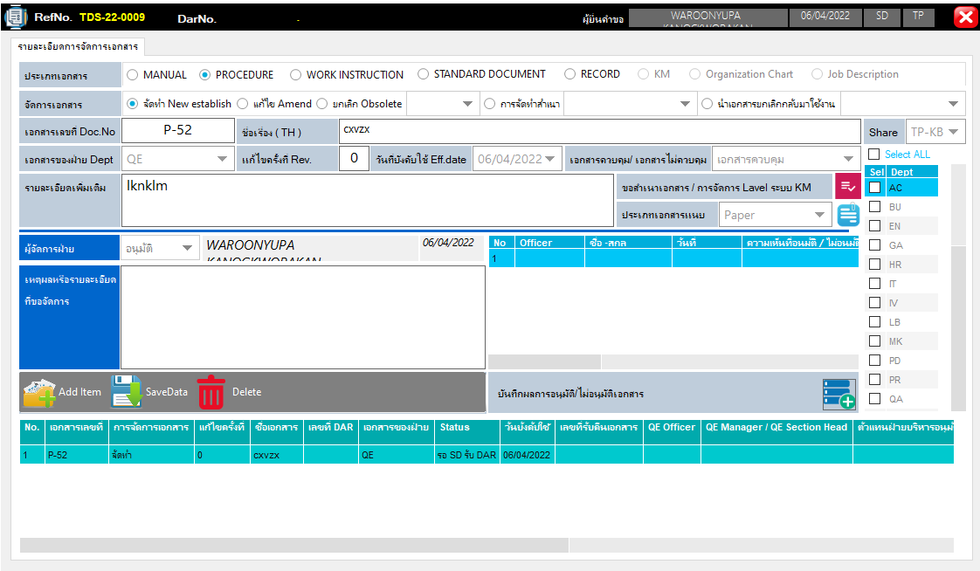
แก้ข้อความ เป็น "ความเห็นที่ไม่อนุมัติ ZReason when not approved"
จัดการแล้ว
คำว่า Level เขียนผิดค่ะ
จัดการแล้ว

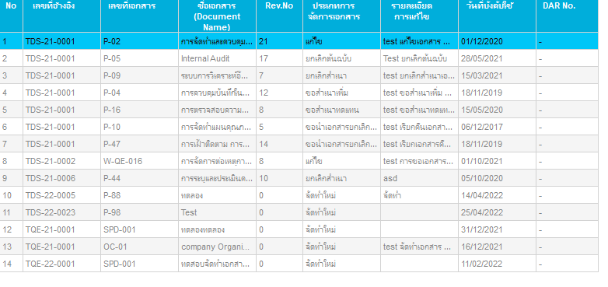
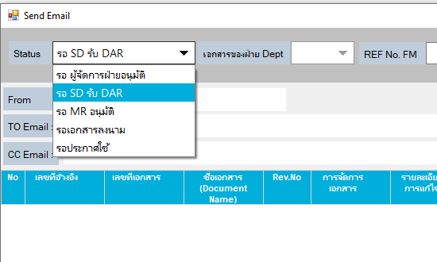
1. แก้ไขสถานะ การจัดการเอกสารให้เป็นกลาง เพราะใช้ทั้งส่วน กลาง และฝ่าย
2. ในเอกสารระดับ Document System & KM
Status ต้องครบตามรายการในช่อง การจัดการเอกสาร (ขอปรับ Wording นะคะ ให้สอดคล้องกับปัจจุบันนะคะ
- รอผู้จัดการฝ่ายอนุมัติ
- ผู้จัดการฝ่ายไม่อนุมัติ
- รอรับ DAR
- ไม่รับ DAR
- รอ SD Section Head / MR อนุมัติ
- SD Section Head / MR ไม่อนุมัติ
- รอจัดทำเอกสาร
- รอลงนาม
- รอประกาศใช้
- รอ SD Chief ทวบสอบ
- Closed DAR
ทำให้สามารถเลือกเฉพาะรายการที่ต้องการส่งได้ไหมค่ะ
**เนื่องจากบางรายการเอกสารจัดการไม่เสร็จ...(ไม่พร้อมส่ง แต่Status อยู่ในกลุ่มที่เลือกค่ะ จึงขอทำแบบเลือกเฉพาะรายการได้ค่ะ)
3. เอกสารระดับ Department Status ในช่อง การจัดการเอกสาร
- รอผู้จัดการฝ่ายอนุมัติ
- ผู้จัดการฝ่ายไม่อนุมัติ
- รอจัดทำเอกสาร
- รอประกาศใช้
- Closed
ล็อกสถาน "รอประกาศใช้"
ในเอกสารระดับ Document system & KM ให้เลือกได้เฉพาะ SD
ในเอกสารระดับ Depart ment ให้เลือกได้เฉพาะ DCC ฝ่าย
**ป้องกันบุคคลอื่นส่งแจ้งบังคับใช้ผิด
เอาความคิดเห็นใส่ด้วยนะ
หน้า send E-mail

 |  | ในส่วนนี้จะเพิ่มให้ User สามารถรายการที่ไม่ต้องการออกได้ จากการ กด Keyboard

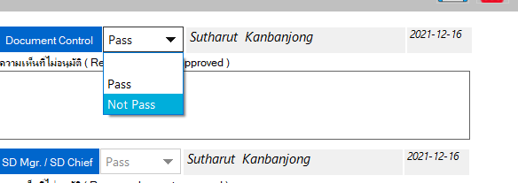

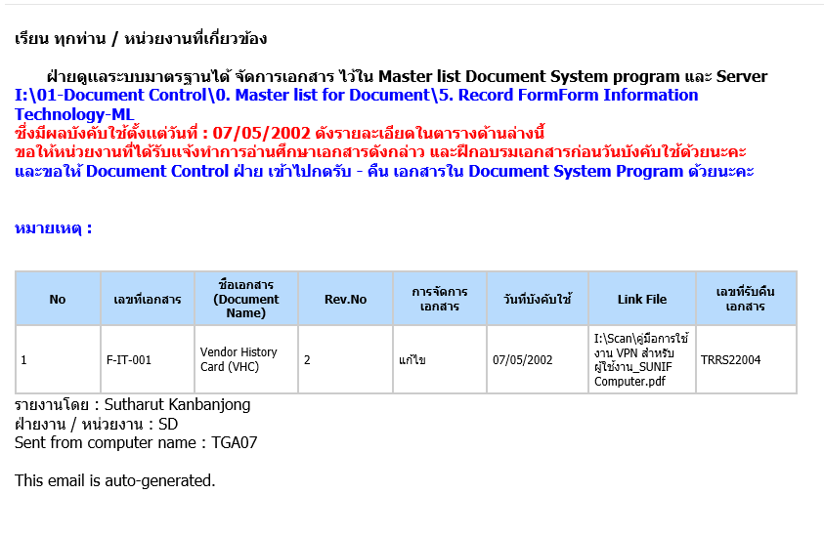
หน้า E-Mail ทุกเมลล์ ขอย้าย
หมายเหตุมาไว้ด้านบน แบบนี้ทุกเมลล์ค่ะ

เอาความคิดเห็นใส่ด้วยนะ

เอาความคิดเห็นใส่ด้วยนะ

ขอปรับรูปแบบ ให้ตรงกับรูปแบบแบบฟอร์มที่ขึ้นทะเบียนใหม่ค่ะ
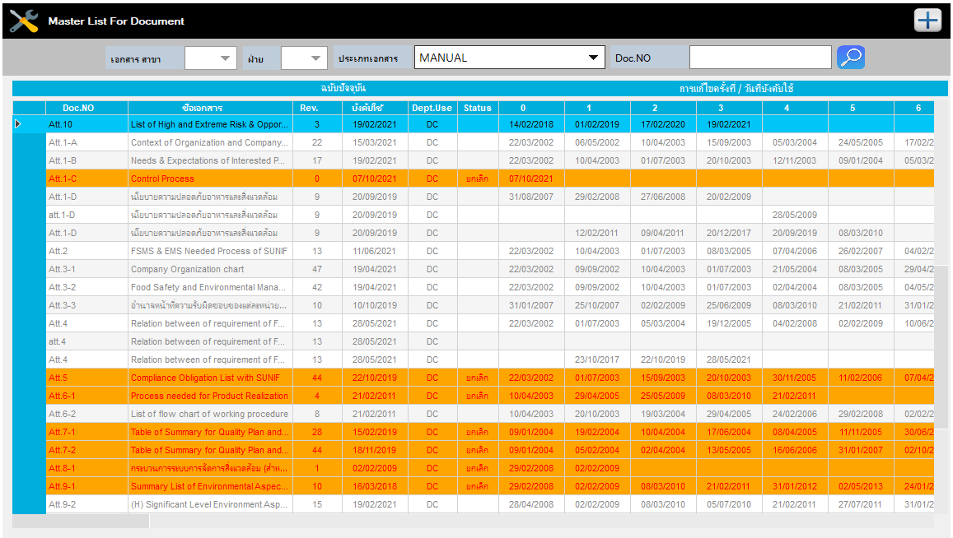
ขอใส่เลขเอกสาร เพื่อใช้อ้างอิงค่ะ
ขอปรับตารางหน่อยนะคะ
: F-SD-001 Rev.0
วันที่ทบทวนเอกสาร : Update ตามเอกสารในระดับ ที่มีครั้งล่าสุด
ทวนสอบโดย : .................. (ผู้รับ DAR)
อนุมัติ โดย :...................(MR หรือ ผจก.ฝ่าย ตามกลุ่มเอกสาร)
เอาแทบสีส้มออก เหลือแค่ตัวหนังสือแดงค่ะ
Master list

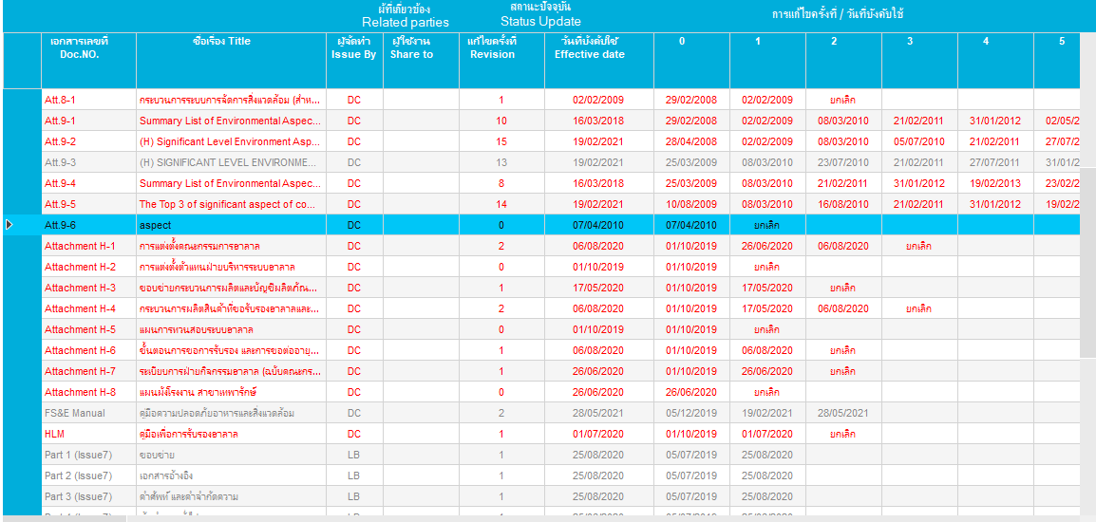

จัดการให้แล้วครับ

ใบคำขอจัดการเอกสาร (DAR) : F-SD-002 Rev.0
ใส่เลขเอกสารเพื่อใช้อ้างอิงค่ะ จัดการแล้ว
ใบ DAR
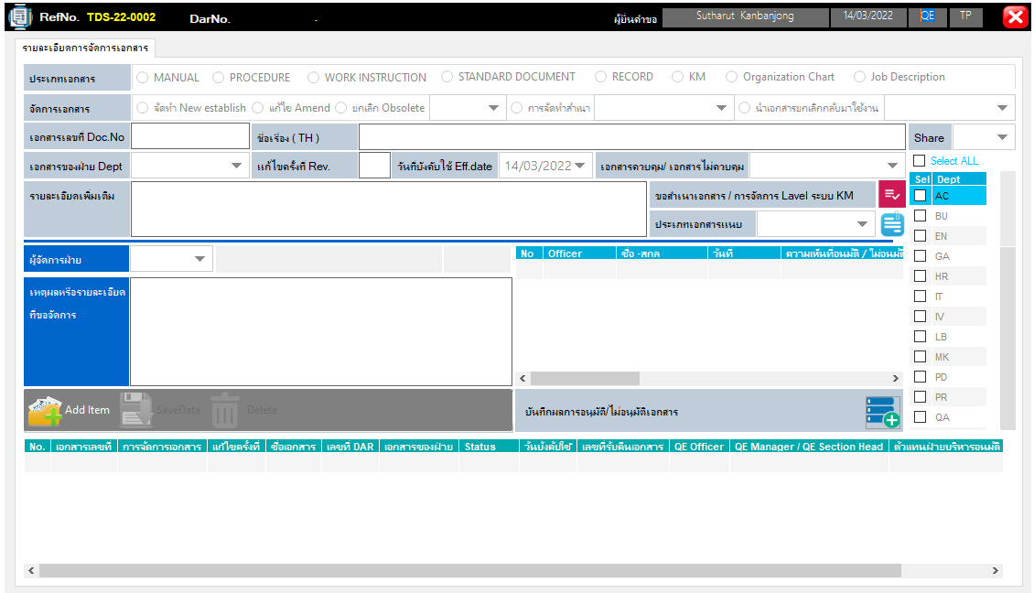
ใบคำขอจัดการเอกสาร (DAR) : F-SD-002 Rev.0
: F-SD-001 Rev.0

KM

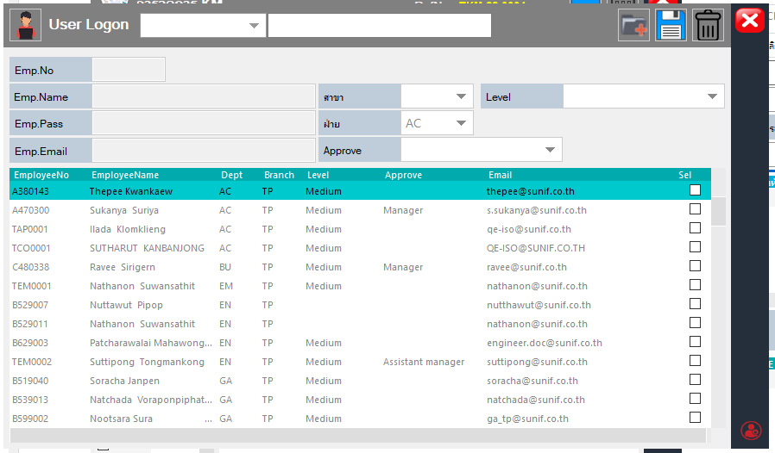
ในเอกสาร Km รายชื่อผู้ที่เข้าถึง/ได้รับการอบรม ต้องเป็นฐานข้อมูลพนักงานทั้งหมด เหมือนกับ Training ค่ะ

 | แจ้งทาง User ให้รับทราบแล้ว

Dept
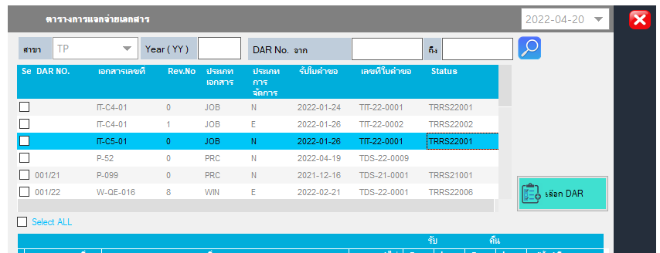
ฏฎ
1 | หลังจาก MGR อนุมัติ ให้ขึ้นสถานะ : รอประกาศใช้

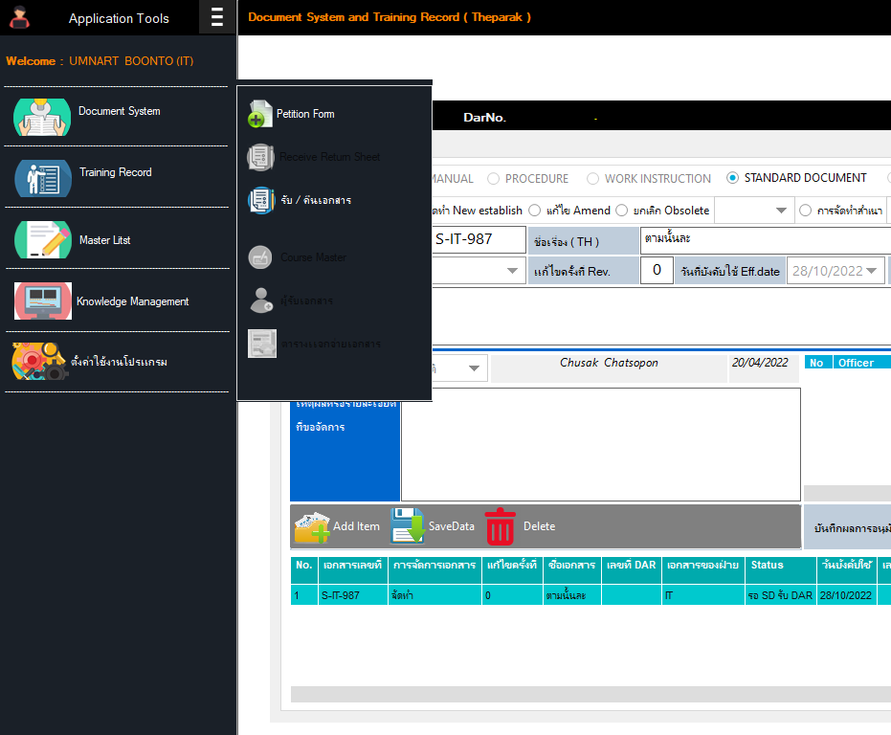

 | ให้ running Number ในกรณี เอกสารแบบ DEpT ให้ Run | TP | TRGA22001
 |  | KB | KRGA22001

Master List
 | ถ้าเอกสารยกเลิกให้ โชว์ยกเลิก ต่อจากวันที่ Last Rev. Date

จัดการให้แล้วครับ

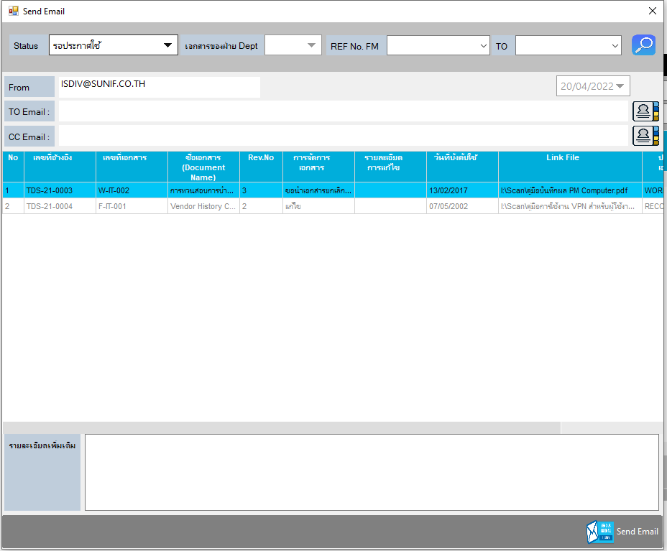

ในขั้นตอนการส่ง Email รอประกาศใช้ (ในกรณีที่ยกเลิกเอกสารต้นฉบับ ให้นำวันที่ส่ง Email ไป Update ใน Course Master ( UPDDT )

Training
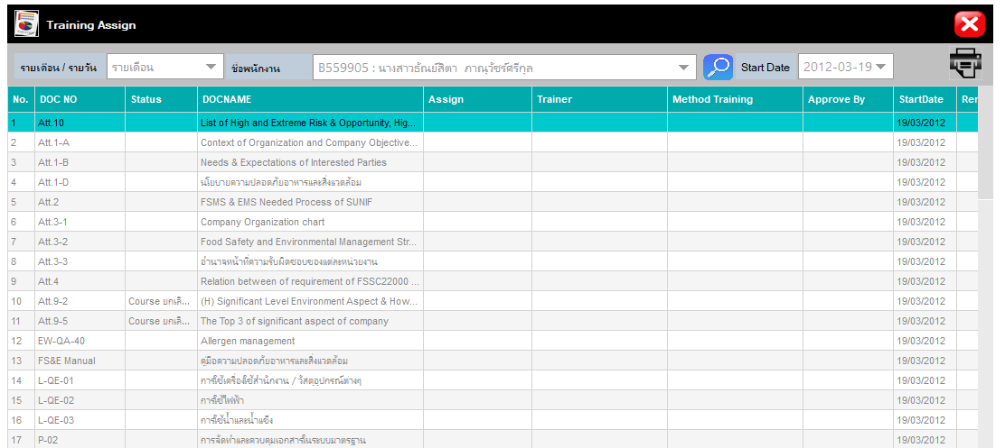

 |  |  |  | จัดการแล้วครับ

เพิ่มเงื่อนไข ถ้าไม่ใส่ MthdCode ให้โปรแกรมแจ้งเตือน

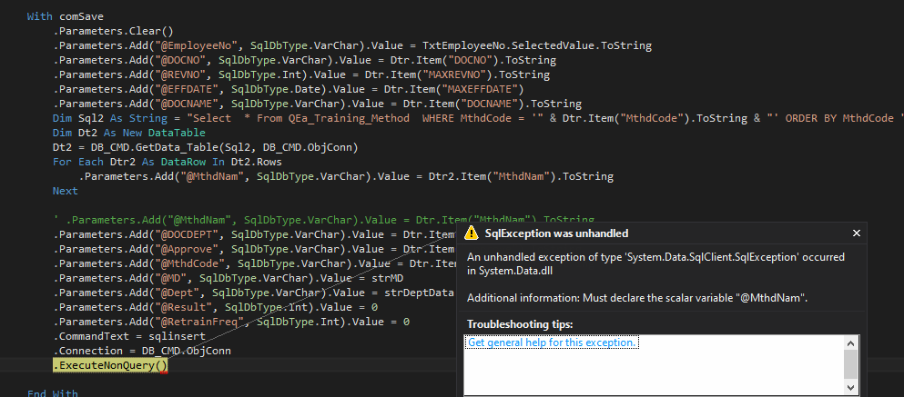

 |  |  | จัดการแล้วครับ

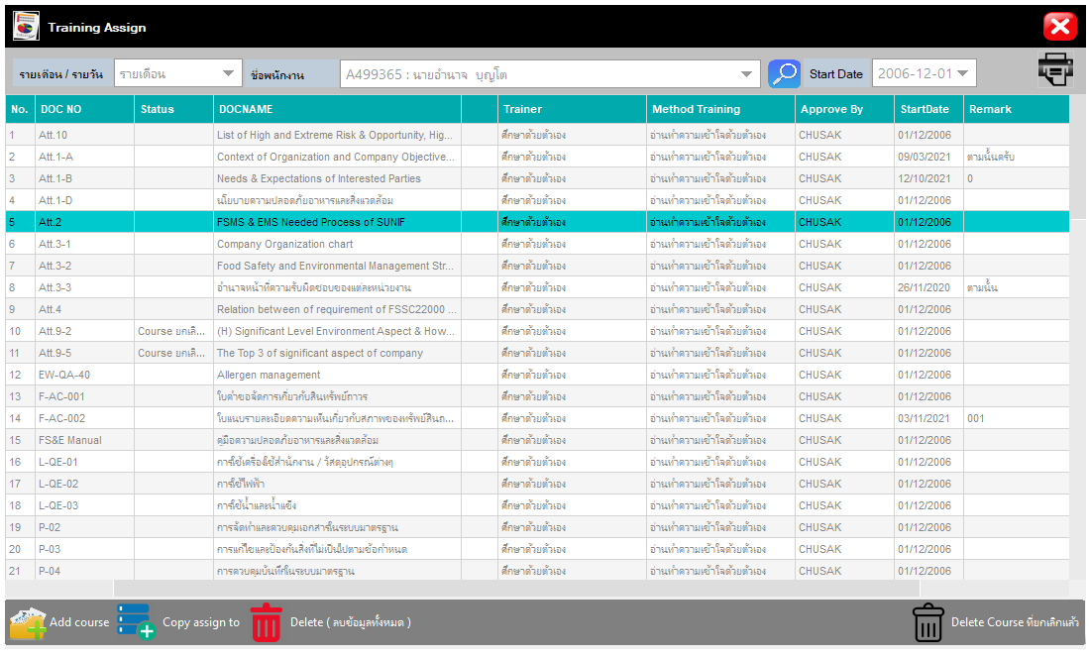

 |  |  | จัดการแล้วครับ

 | ในส่วนการ Copy TO ให้เอาวันที่ Start Date ,Remark = "" ด้วย ของพนักงานเท่านั้น และเพิ่ม Retraing Freqyency ด้วย
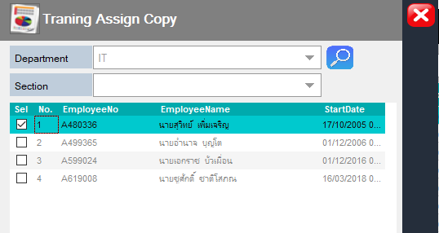

 |  | จัดการแล้วครับ

ยังงง อยู่นะ

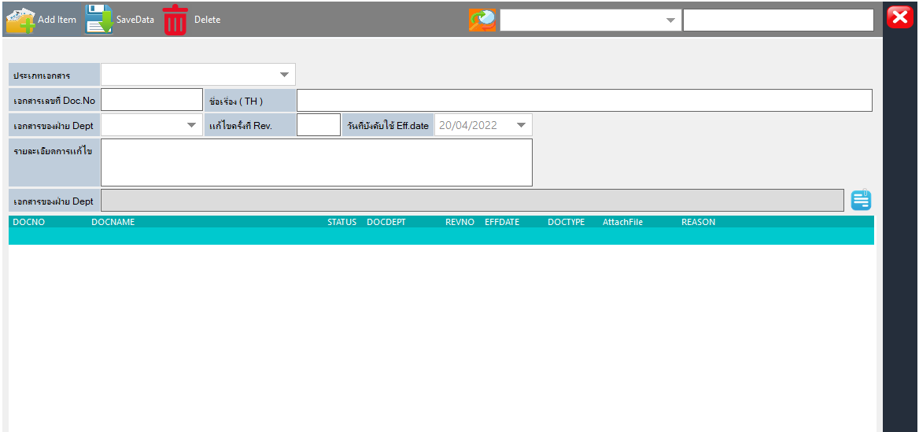

 |  |  |  | จัดการแล้วครับ

